Sheet1
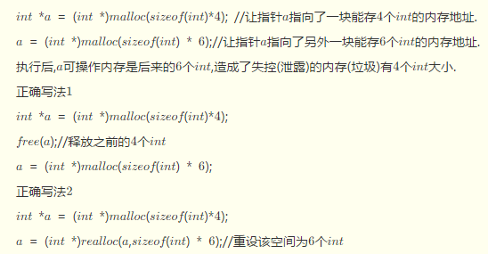
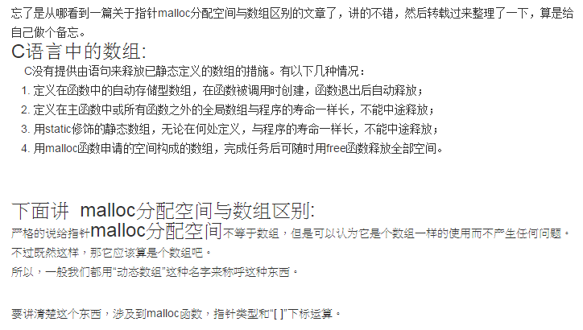
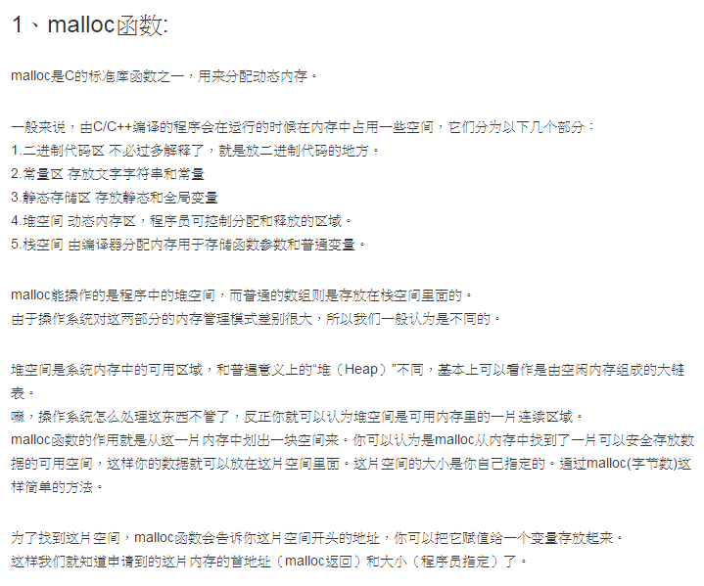
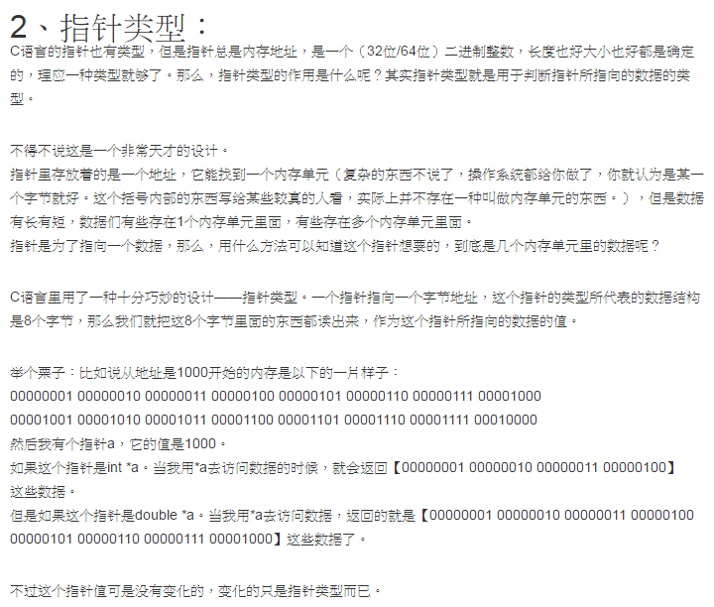
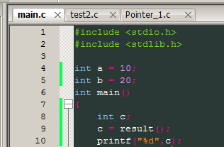
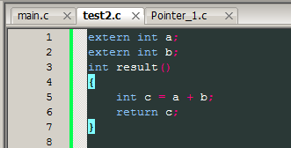
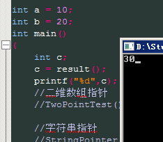
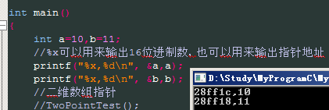
Double a = 5; printf("%d",a)结果为0

Sheet2
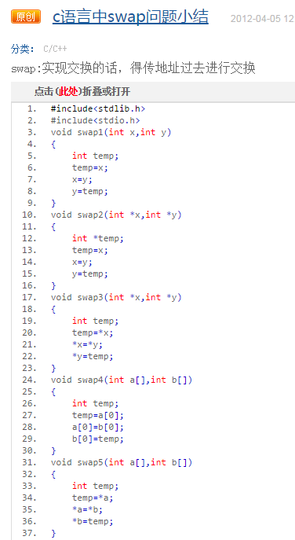
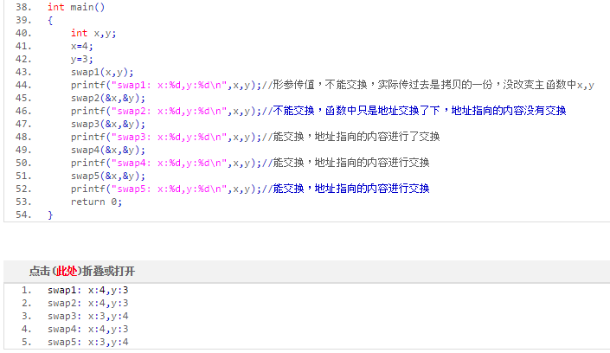
1 | 字符串指针的内容不可修改，字符串数组的内容可以修改
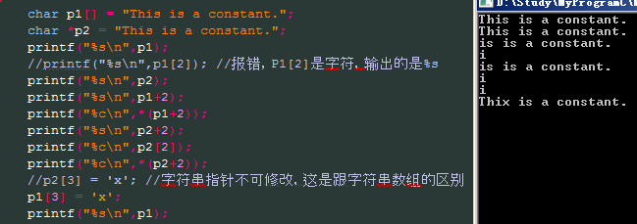
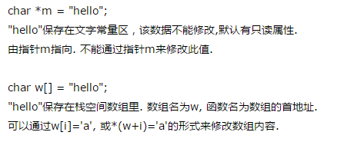

 |  |  | 这种写法是正确的，字符串指针的值可以赋值给字符串数组
2 | 字符串数组和字符串指针的区别

3 | 指针初始化 | 指针没有初始化就会错误

算法
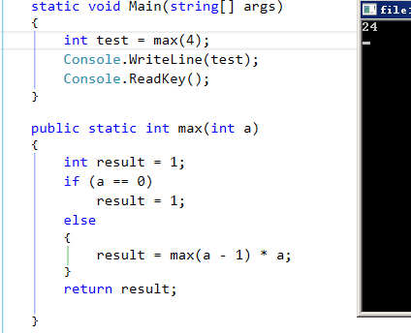
1.求 1 + 1 + 2 + 3 + 5 + 8 + 13….之后的40个数
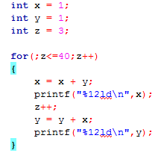

2.百钱买百鸡的问题算是一套非常经典的不定方程的问题，题目很简单：公鸡5文钱一只，母鸡3文钱一只，小鸡3只一文钱， 用100文钱买一百只鸡,其中公鸡，母鸡，小鸡都必须要有，问公鸡，母鸡，小鸡要买多少只刚好凑足100文钱。
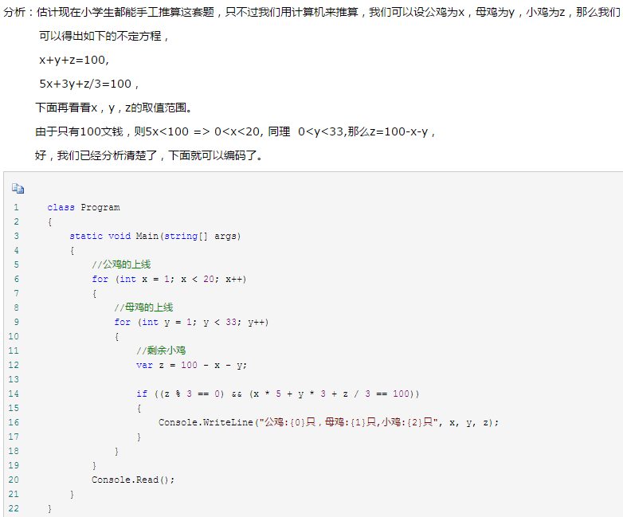

3.冒泡排序算法
思路：需要进行N趟排序。每趟排序要进行N-i次关键字的比较
int length = sizeof(array)/sizeof(array[0]);
for(i=0; i<length-1; i++) //需要循环的趟数，有N个数，则需进行N-1趟的比较
for(j=0; j<length - 1 - i; j++)每一趟外面的for循环比较都会使里面一层的for循环少比较一次
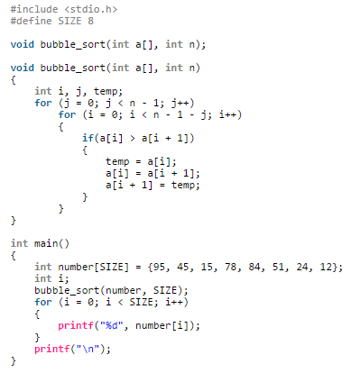

4.二维数组行转列转换
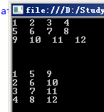

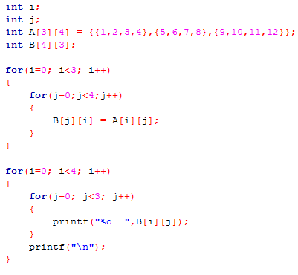

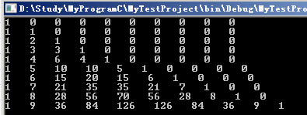
5.杨辉三角形
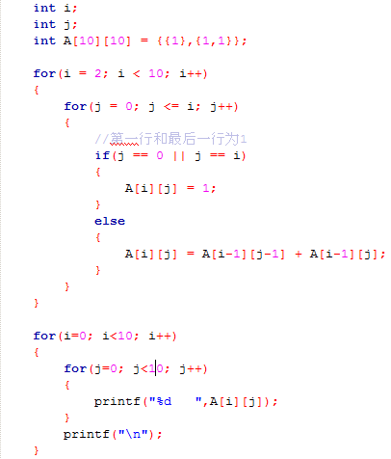

6.递归算法，求N!
下面这种算法是错误的，最后得出的结果就是输入的值的结果，因为第一层的return结果是正确的，但是经过N层的return后，输出的结果就等于输入的结果，这种递归适用于没有返回值的递归调用，像获取根节点子节点等对象类操作
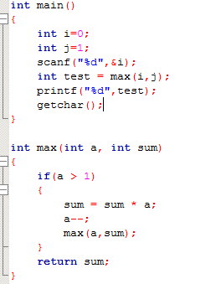

下面这种算法是正确的，一层层return后得到正确的值

Sheet3
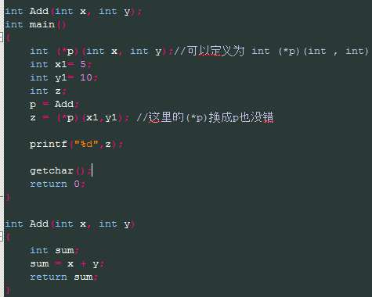
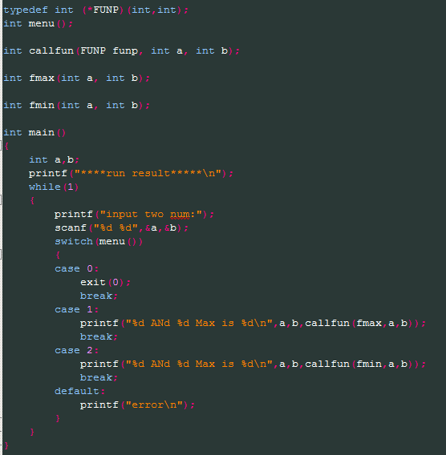
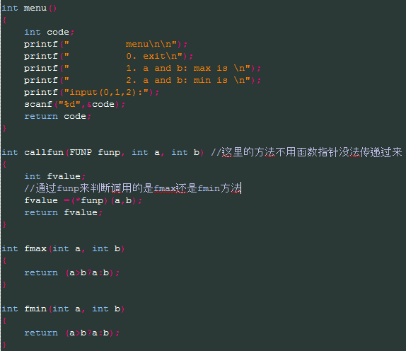
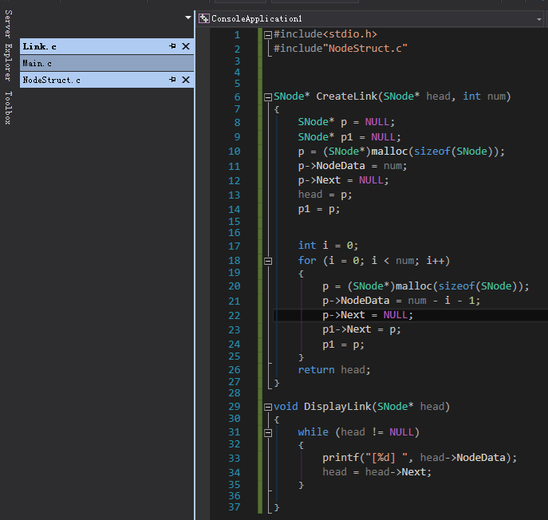
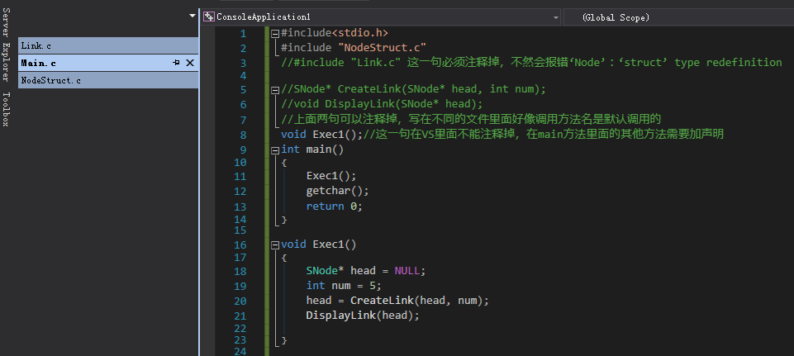
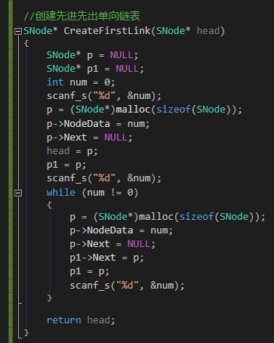
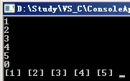
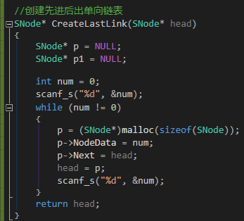
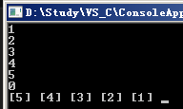
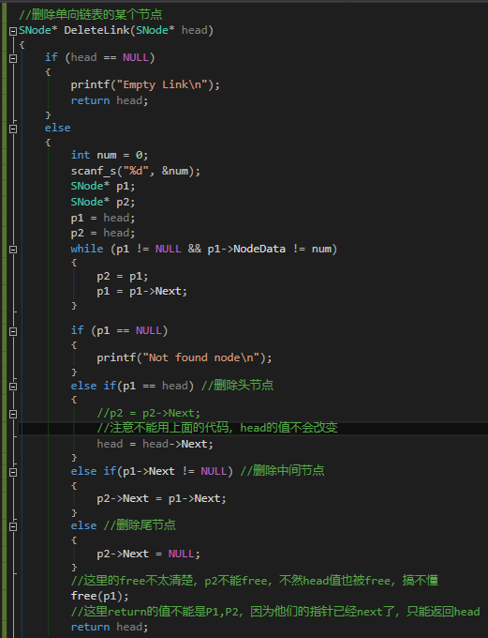
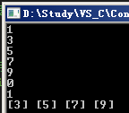
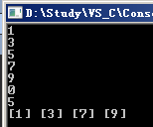
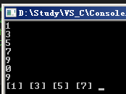
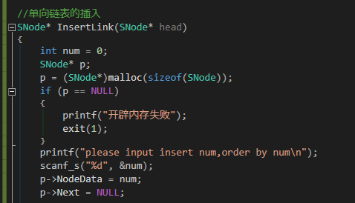
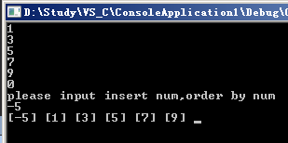
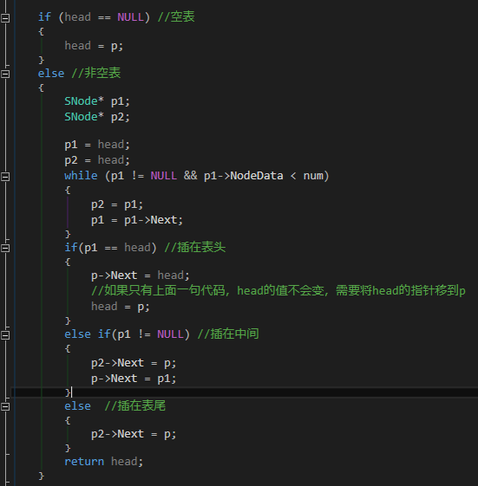
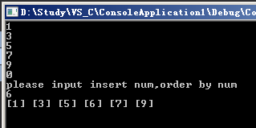
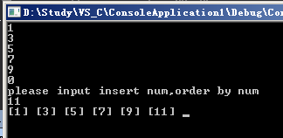
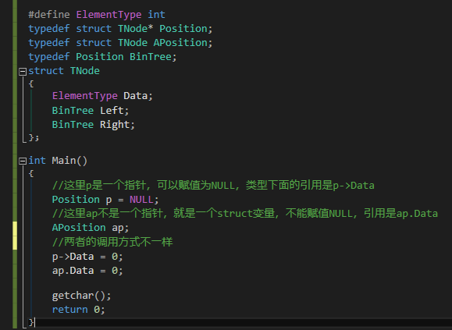
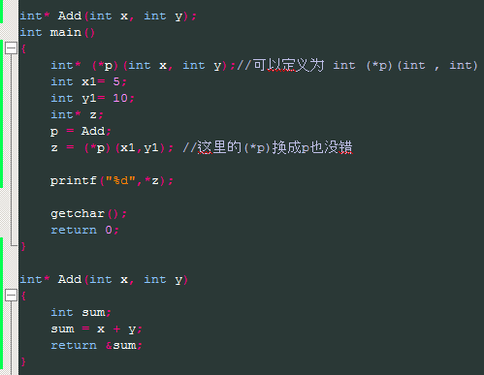
1.函数指针

